시트1
1. 지역 개요
- 지역명 : 청동 오솔길
- 크기 : 500m x 500m
- 지역코드 : 102
- 권장 레벨 : 없음
- 지역 설명
* 노루막이를 선택한 플레이어의 초반 사냥터 장소로 활용한다.
* 전투 튜토리얼을 진행한다

 | 미리내

 | 푸른 청동의 산맥

 | 푸른 숲 마을 | 청동 오솔길 | 고대의 동굴

2. 스토리
 | 청동 오솔길은 푸른 숲마을과 고대의 동굴을 잇는 중간 지역이다. 오랜 세월 외부의 개입을 받지 받아 마물들이 존재하지 않았으나, 고대의 동굴로 가까워질수록 마물들이 하나둘 등장하게 된다. 푸른 숲 마음에서 내려오는 길목부터 고대의 동굴까지 쭉 내리막길이 유지된다. 고도가 낮아짐에 따라 더 다양한 식생들이 등장하게 된다. 일부 지역은 푸른 대장장이들이 심혈을 기울여서 만들었다고 하는 청동숲이 있다. 마을에서 모험을 떠나는 플레이어는 길을 나아가며 기본적인 전투를 배우게 된다. 그리고 마을 외곽으로 가까워질수록 이상하게 생긴 마물이 등장하는걸 이상하게 생각하게 된다.

3. 맵 디자인
- 1칸을 약 10m로 가정

거주구역, 낮은 건물들이 가득

4. 그래픽 컨셉
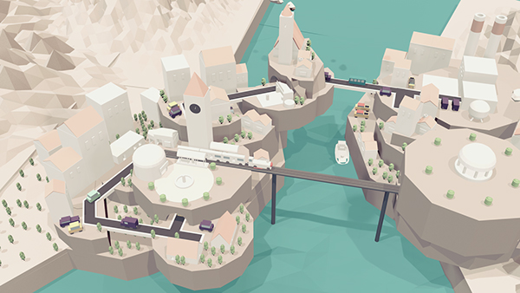
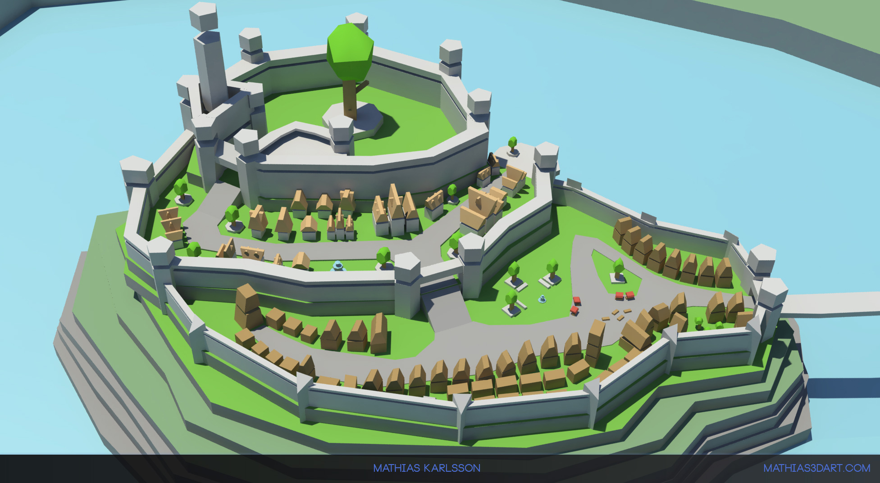
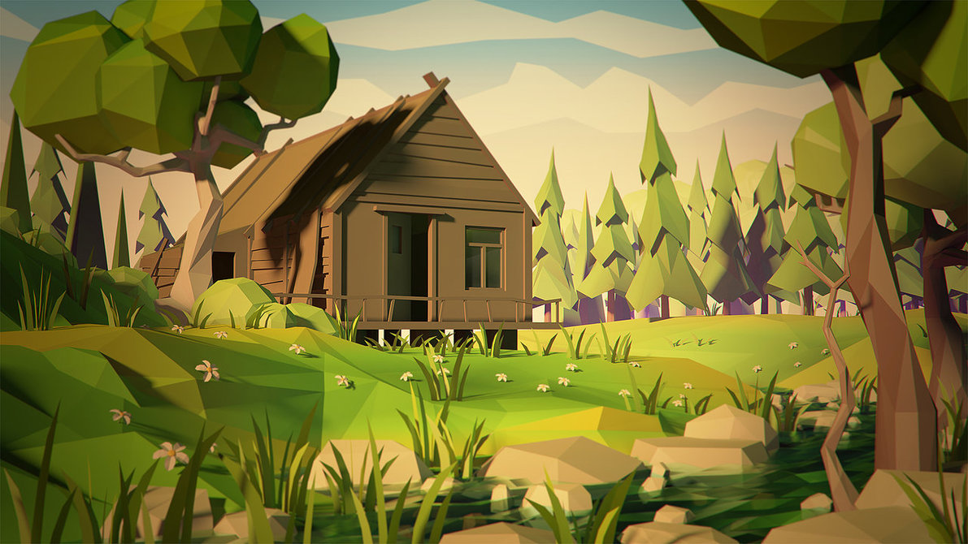

- 후방으로는 높은 산, 전방으로는 깊은 강이 흐르는 전형적인 배산임수의 지형
- 고지대에 위치하고 있어서 농가가 아닌 성 주변의 지역들의 산에는 눈이 쌓여있다.

